JASRAC記入例
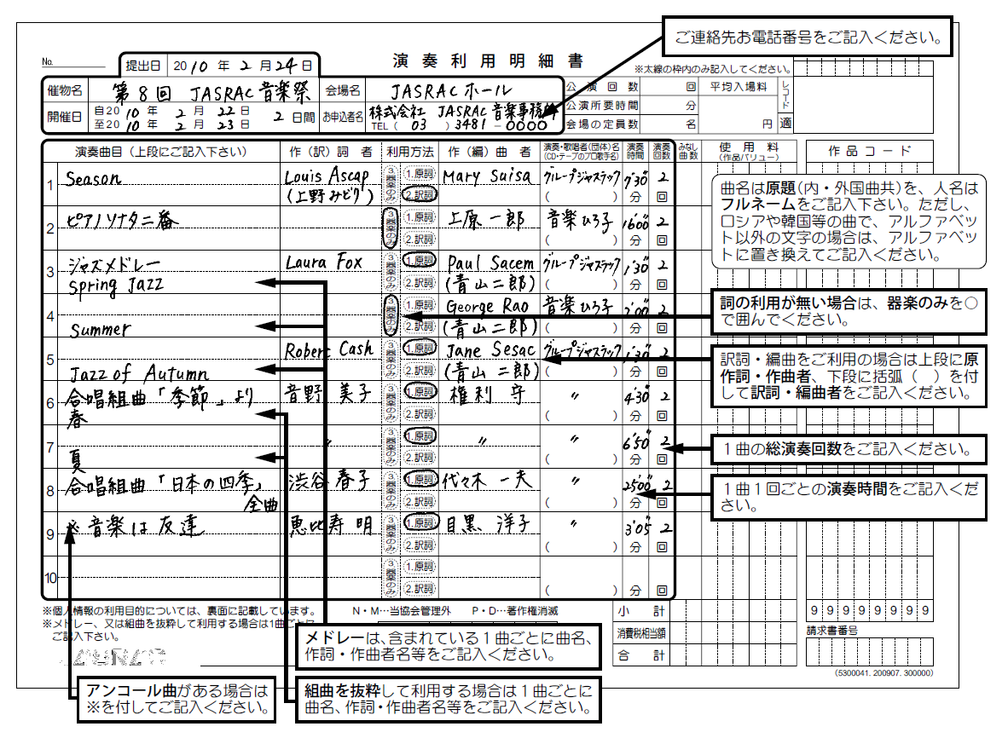

⑦録音利用明細書
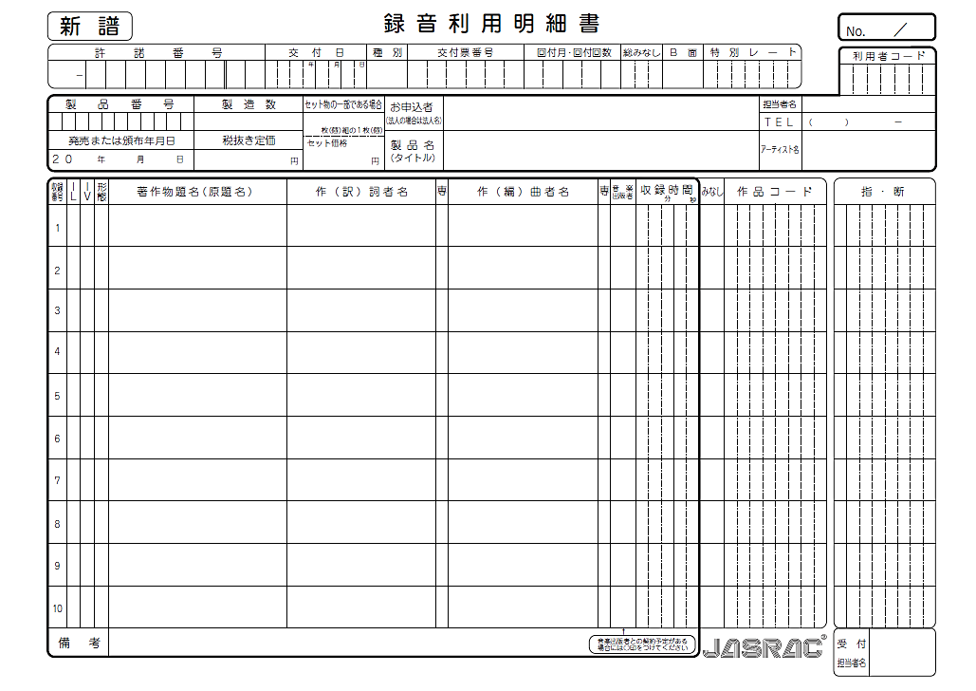
★印刷して記入して下さい

